Cenário - Cadastro DOADOR
Projeto: | Acolhe-SP
Grupo | 8
Analista: | Luan Collyns
Data : | 2022-05-12
Versão: | 0.1

Caso de Teste: | Testar cadastros dos usuários das ONG's | usuários Adotantes

Pré-Requisitos: | Iniciar aplicação no localhost para executar o cadastro
Cadastrar no site institucional - DOADOR | institucional - DOADOR

 |  |  |  |  |  |  |  | Colocar print ou log de evidencia.
Id do TC | Cenário | condição/Interação com sistema | Massa de Teste | Esperado / Valor esperado | Print Screen da Tela Esperada | Status – Desenvolvimento | Status – Qualidade | PrintScreen Evidência
Id1 | Cadastro do Doador | Condição: | Ação: Clicar para finalizar cadastro | Mensagem de cadastro efetuado com sucesso |  | Ok | OK. O fluxo do usuário está funcionando corretamente | N/A
Id2 | Cadastro do Doador | Condição: Verificar se os dados são válidos ao que for pedido no campo. | Nome completo: N/A | Não preencher o campo resultará em um aviso sobre campos vazio(s) para o usuário. | 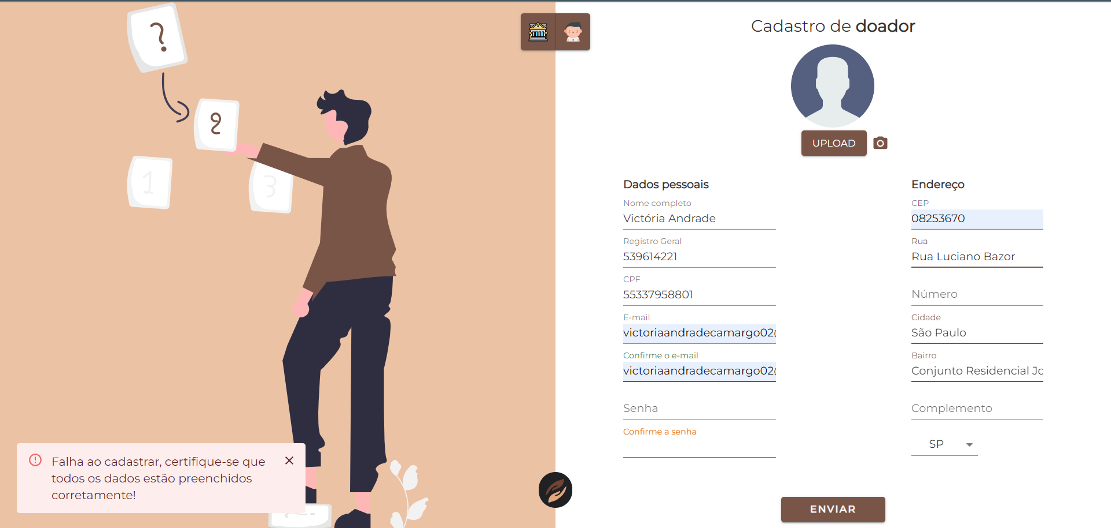 | Ok | OK. O usuário está sendo avisado sobre o erro. | N/A
Id3 | Cadastro do Doador | Condição: Tentar preencher o campo com caractéres inválidos. | Nome completo: 12345678910 | O usuário não poderá preencher o campo apenas com caractéres númericos |  | Ok | OK. O usuário está sendo avisado sobre o erro. | N/A
Id4 | Cadastro do Doador | Condição: Tentar preencher o campo com caractéres inválidos. | Data de Nascimento: DD/YYYY/MM | Inserir a data na sequencia errada, trocando dia por ano, ano por dia, mês por dia, dia por mês. Será exibido um aviso de data inválida |  | Ok | OK. O usuário está sendo avisado sobre o erro. | N/A
Id5 | Cadastro do Doador | Condição: Tentar preencher o campo com caractéres inválidos. | Data de Nascimento: AA/AA/AAAA | Não é possivel preencher o campo de data da nascimento com letras. Será exibido um aviso de data inválida. |  | Ok | OK. O usuário está sendo avisado sobre o erro. | N/A
Id6 | Cadastro do Doador | Condição: Não preencher o campo. | Data de Nascimento: N/A | Não preencher o campo resultará em um aviso sobre campos vazio(s) para o usuário. |  | Ok | OK. O usuário está sendo avisado sobre o erro. | N/A
Id7 | Cadastro do Doador | Condição: Tentar preencher o campo com caractéres inválidos. | CPF: AAA.AAA.AAA-AA | Tentar preencher o campo com letras resultará em um aviso de dados inválidos sobre o campo. |  | Ok | OK. O usuário está sendo avisado sobre o erro. | N/A
Id8 | Cadastro do Doador | Condição: Tentar preencher o campo com caractéres inválidos. | CPF: N/A | Não preencher o campo resultará em um aviso sobre campos vazio(s) para o usuário. |  | Ok | OK. O usuário está sendo avisado sobre o erro. | N/A
Id9 | Cadastro do Doador | Condição: Tentar preencher o campo com caractéres inválidos. | CPF: 000.000.000 | Não preencher o campo com a quantidade de 11 caractéres resultará na mensagem de CPF inválido. |  | Ok | OK. O usuário está sendo avisado sobre o erro. | N/A
Id10 | Cadastro do Doador | Condição: Tentar preencher o campo com caractéres inválidos. | CPF: 00000000000 | Caso o usuário não copie e cole o CPF com as pontuações ".", "-", o mesmo será dado como inválido, resultando no aviso de erro |  | Ok | OK. O usuário está sendo avisado sobre o erro. | N/A
Id11 | Cadastro do Doador | Condição: Tentar preencher o campo com caractéres inválidos. | Telefone: (AA)AAAAA-AAAA | Não é possivel preencher o campo de Telefone com letras. |  | Ok | OK. sistema impede que o usuário efetue essa ação. | N/A
Id12 | Cadastro do Doador | Condição: Tentar preencher o campo com caractéres inválidos. | Telefone: (AA)AAAAA-AAAA | Caso o usuário não preencha o campo com os 11 caractéres do numero de Telefone não resultará em avisos |  | Ok | NÃO OK. O sistema não impede o usuário de efetuar essa ação. | N/A
Id13 | Cadastro do Doador | Condição: Tentar preencher o campo com caractéres inválidos. | Telefone: N/A | Não preencher o campo resultará em um aviso sobre campos vazio(s) para o usuário. |  | Ok | OK. O usuário está sendo avisado sobre o erro. | N/A
Id14 | Cadastro do Doador | Condição: Tentar preencher o campo com caractéres inválidos. | CEP: N/A | Não preencher o campo resultará em um aviso sobre campos vazio(s) para o usuário. |  | Ok | OK. O usuário está sendo avisado sobre o erro. | N/A
Id15 | Cadastro do Doador | Condição: Tentar preencher o campo com caractéres inválidos. | CEP: AAAAA-AAA | Inserir caractéres de textos nos quais são inválidos para o campo. Resultará em uma mensagem de CEP inválido |  | Ok | OK. O usuário está sendo avisado sobre o erro. | N/A
Id16 | Cadastro do Doador | Condição: Tentar preencher o campo com caractéres inválidos. | CEP: 06312-2 | Não preencher o campo com a quantidade exata de caractéres. Caso isso ocorrá o usuário será notificado sobre o campo ter ficado em branco. |  | Ok | OK. O usuário está sendo avisado sobre o erro. | N/A
Id17 | Cadastro do Doador | Condição: Tentar preencher o campo com caractéres inválidos. | CEP: 0000-001 | Caso o usuário insira um valor inválido que nã referensie nenhum endereço, o mesmo será avisado sobre o erro de dados inválidos |  | Ok | OK. O usuário está sendo avisado sobre o erro. | N/A
Id18 | Cadastro do Doador | Condição: Tentar preencher o campo com caractéres inválidos. | E-mail: N/A | Não preencher o campo do E-mail, por ser obrigatório o usuário será notificado sobre o campo não preenchido. |  | Ok | OK. O usuário está sendo avisado sobre o erro. | N/A
Id19 | Cadastro do Doador | Condição: Tentar preencher o campo com caractéres inválidos. | Senha: ** | Caso o usuário preencha o campo com menos de 6 caractéres, ele ainda conseguirá realizar o cadastro com êxito. |  | ERRO | Não OK. Não está sendo notificado uma mensagem de erro ao usuário | N/A
Id20 | Cadastro do Doador | Condição: Tentar preencher o campo com caractéres inválidos. | Senha: N/A | Não preencher o campo de Senha resultará em um aviso de campo(s) vazio(s) par ao usuário |  | Ok | OK. O usuário está sendo avisado sobre o erro. | N/A
Id21 | Cadastro do Doador | Condição: Tentar preencher o campo com caractéres inválidos. | E-mail: N/A | Caso o usuário insira um email inválido, do tipo que não contenha "@", e "." o mesmo conseguirá realizar seu cadastro com êxito da mesma forma. Sem um aviso de E-mail inválido. |  | ERRO | Não OK. Não está sendo notificado uma mensagem de erro ao usuário | N/A

Tester: | Luan Collyns
Data de homologação: | 2022-05-14

